KAPLUMBAĞA
 |  |  |  | PROJE YÖNETİMİ SÜRECİ KAPLUMBAĞA DİYAGRAMI / TURTLE DIAGRAM |  |  |  |  |  |  | Sayfa:'1/12

SÜREÇ ADI / Process Name |  |  |  |  |  | : PROJE YÖNETİMİ SÜRECİ /Project Management Process
SÜREÇ KODU / Process Nr |  |  |  |  |  | : | S05
İLK YAYIN TARİHİ/ Revision Number |  |  |  |  |  | : | 2024-02-05
REVİZYON NO / Revision Number |  |  |  |  |  | : | 0/0
REVİZYON TARİHİ / Revision Number |  |  |  |  |  | : | 2019-04-01
SÜREÇ KATEGORİSİ / Process Category |  |  |  |  |  | : Müşteri Odaklı Süreç / Customer focused
SÜREÇ LİDERİ/ Leader of Process |  |  |  |  |  | : | FB
SÜREÇ EKİBİ / Process Team |  |  |  |  |  | : | FB, PTL
SÜRECİN TEDARİKÇİSİ / Suppliers of Process |  |  |  |  |  | :
SÜRECİN MÜŞTERİSİ / Customers of Process |  |  |  |  |  | : | Kalite Süreci,Üretim Süreci,Satınalma Süreci

 |  |  | NE İLE? (Ekipman - Malzeme vb.) |  |  |  |  | KİM İLE? (Bilgi-Eğitim-Beceri vb.)
 |  |  | - Ofis Programları |  |  |  |  | Süreç Ekibinin Özellikleri:
 |  |  | - MODFÜLSAN ERP Yazılımı |  |  |  |  | - Müşteri Özel İsteklerini Bilen
 |  |  | - Internet |  |  |  |  | - Veri Analizi, Raporlama Becerisi Olan
 |  |  | - Ofis Cihazları |  |  |  |  | -Tekliflendirme faaliyet bilgisine sahip
 |  |  | - Uygun Yerleşim Yeri |  |  |  |  | -Proje yönetim kabiliyeti
 |  |  | -Bütçe İhtiyacı
 |  |  | - EXCEL PROJE

PROJE YÖNETİMİ SÜRECİ
 | SÜRECİN GİRDİLERİ | Yeni Proje İhtiyacı,Müşteri Özel İstekleri |  |  |  |  |  |  | SÜRECİN ÇIKTILARI | Devreye Alınmış Proje,Seriye Devir

 |  |  | NASIL? (Yöntem-Prosedür-Teknik vb.) |  |  |  |  | SÜREÇ PERFORMANS GÖSTERGESİ
 |  |  | - Yasal Mevzuatlar |  |  |  |  | (Ölçme-Değerlendirme-Analiz)
 |  |  | - Müşteri Özel İstekleri |  |  |  |  | Bkz. Süreç KPI Sayfası
 |  |  | -AS9100, IATF16949 ve ISO 9001 Gerekleri
 |  |  | - Uluslararası Standartlar
 |  |  | -Teknik Resim,CAD Model
 |  |  | - Tüm Süreçler - Tüm Prosedürler
 |  |  | - Talimatlar
 |  |  | - Formlar ve Listeler

KISALTMALAR / Abbreviations: |  |  |  |  | FB:Fabrika Müdürü |  |  | PTL:PROJE TAKIM LİDERİ

İŞ AKIŞ-1
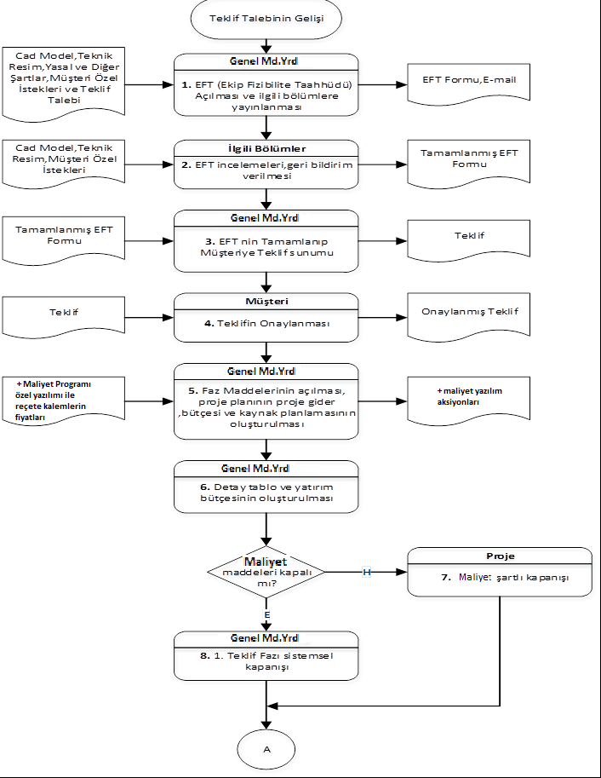
 | PROJE YÖNETİMİ SÜRECİ İŞ AKIŞ ŞEMASI Project Management Process Flow Chart |  |  |  |  | Sayfa: 2/12
İLK YAYIN TARİHİ/ Revision Number |  |  | : | 2024-02-05
REVİZYON NO / Revision Number |  |  | : | 0/0
REVİZYON TARİHİ / Revision Number |  |  | : | -
Girdi Proses |  | Akış /Flow |  |  | Çıktı Proses

İŞ AKIŞ-2
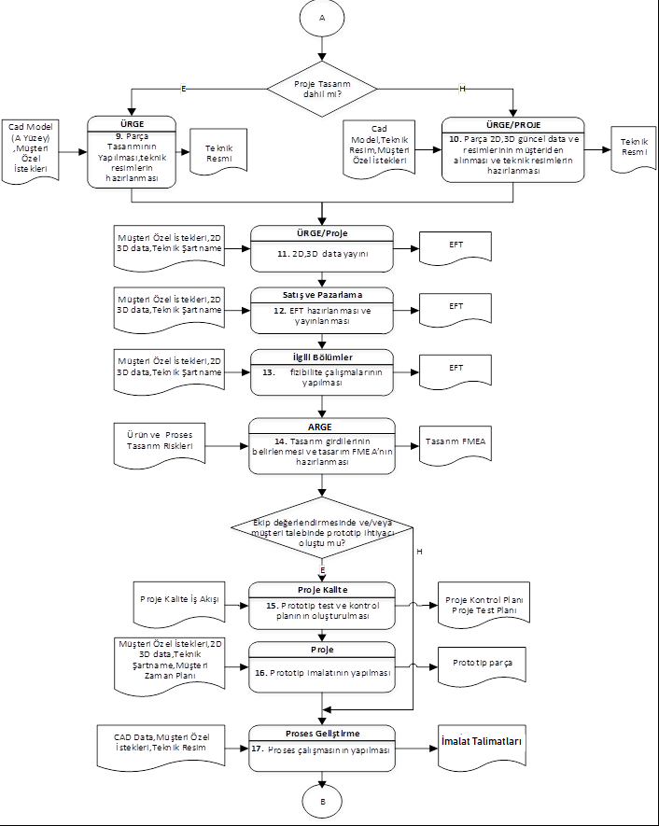
 | PROJE YÖNETİMİ SÜRECİ İŞ AKIŞ ŞEMASI Project Management Process Flow Chart |  |  |  |  | Sayfa: 3/12
İLK YAYIN TARİHİ/ Revision Number |  |  | : | 2024-02-05
REVİZYON NO / Revision Number |  |  | : | 0/0
REVİZYON TARİHİ / Revision Number |  |  | : | -
Girdi Proses |  | Akış /Flow |  |  | Çıktı Proses

İŞ AKIŞ-3
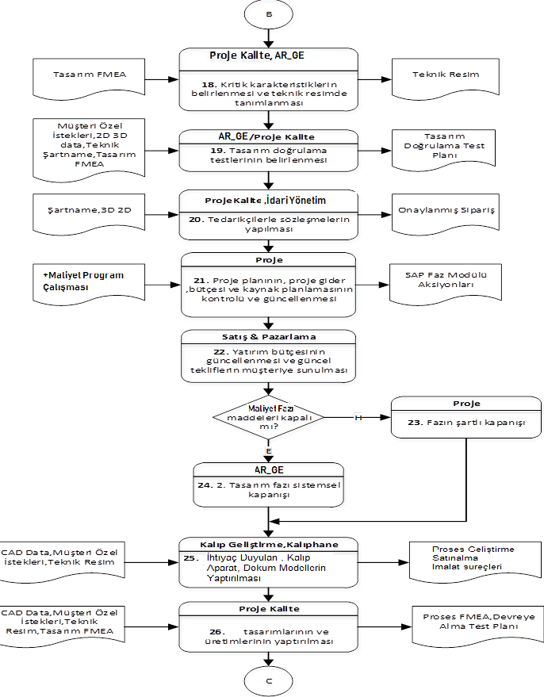
 | PROJE YÖNETİMİ SÜRECİ İŞ AKIŞ ŞEMASI Project Management Process Flow Chart |  |  |  |  | Sayfa: 4/12
İLK YAYIN TARİHİ/ Revision Number |  |  | : | 2024-02-05
REVİZYON NO / Revision Number |  |  | : | 0/0
REVİZYON TARİHİ / Revision Number |  |  | : | -
Girdi Proses |  | Akış /Flow |  |  | Çıktı Proses

İŞ AKIŞ-4
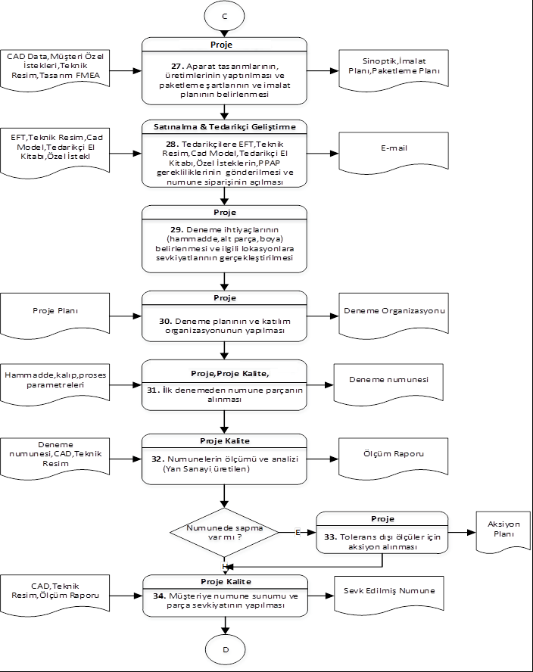
 | PROJE YÖNETİMİ SÜRECİ İŞ AKIŞ ŞEMASI Project Management Process Flow Chart |  |  |  |  | Sayfa: 5/12
İLK YAYIN TARİHİ/ Revision Number |  |  | : | 2024-02-05
REVİZYON NO / Revision Number |  |  | : | 0/0
REVİZYON TARİHİ / Revision Number |  |  | : | -
Girdi Proses |  | Akış /Flow |  |  | Çıktı Proses

İŞ AKIŞ-5
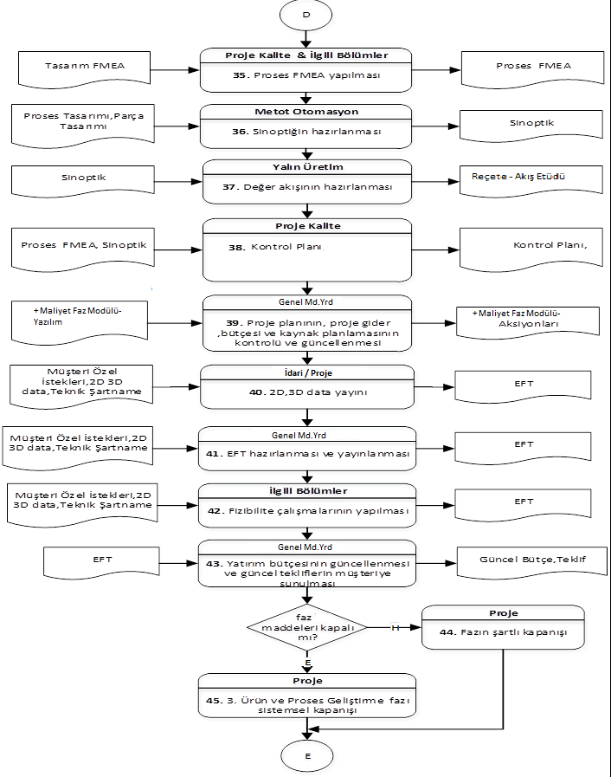
 | PROJE YÖNETİMİ SÜRECİ İŞ AKIŞ ŞEMASI Project Management Process Flow Chart |  |  |  |  | Sayfa: 6/12
İLK YAYIN TARİHİ/ Revision Number |  |  | : | 2024-02-05
REVİZYON NO / Revision Number |  |  | : | 0/0
REVİZYON TARİHİ / Revision Number |  |  | : | -
Girdi Proses |  | Akış /Flow |  |  | Çıktı Proses

İŞ AKIŞ-6
 | PROJE YÖNETİMİ SÜRECİ İŞ AKIŞ ŞEMASI Project Management Process Flow Chart |  |  |  |  | Sayfa: 7/12
İLK YAYIN TARİHİ/ Revision Number |  |  | : | 2024-02-05
REVİZYON NO / Revision Number |  |  | : | 0/0
REVİZYON TARİHİ / Revision Number |  |  | : | -
Girdi Proses |  | Akış /Flow |  |  | Çıktı Proses

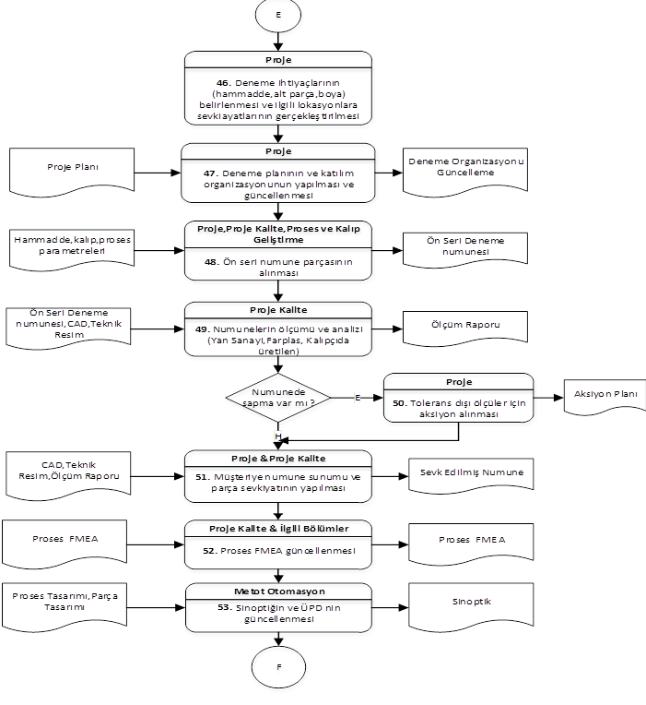

Proje Kalite
49.Numunelerin ölçümü ve analizi
(Yan Sanayi, ŞENER, Kalıpçıda üretilen)

İŞ AKIŞ-7
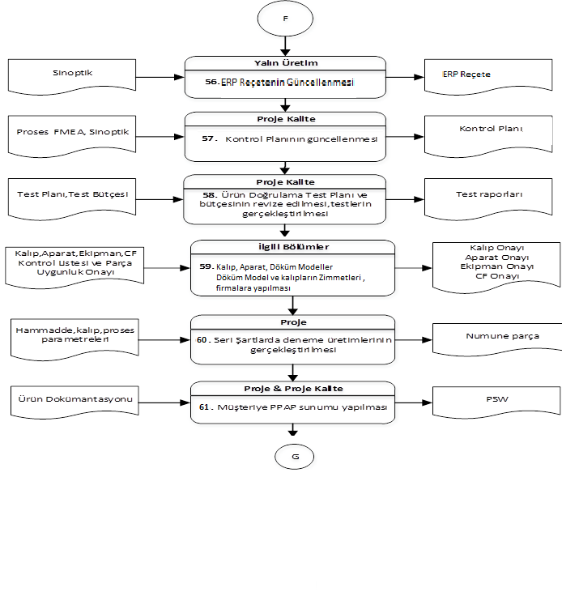
 | PROJE YÖNETİMİ SÜRECİ İŞ AKIŞ ŞEMASI Project Management Process Flow Chart |  |  |  |  | Sayfa: 8/12
İLK YAYIN TARİHİ/ Revision Number |  |  | : | 2024-02-05
REVİZYON NO / Revision Number |  |  | : | 0/0
REVİZYON TARİHİ / Revision Number |  |  | : | -
Girdi Proses |  | Akış /Flow |  |  | Çıktı Proses

İŞ AKIŞ-8
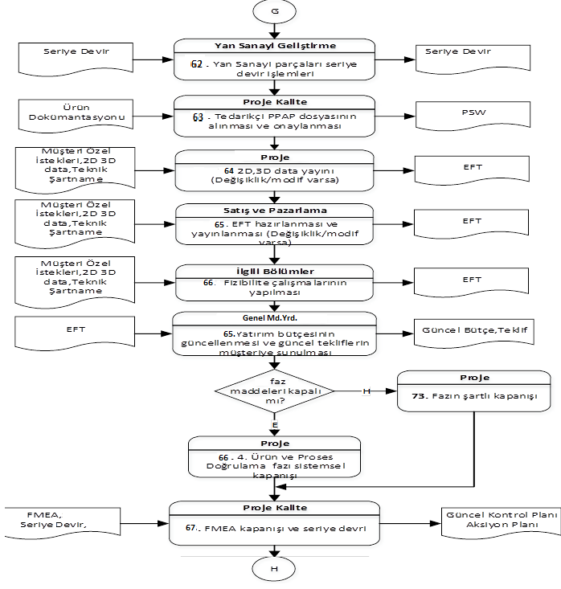
 | PROJE YÖNETİMİ SÜRECİ İŞ AKIŞ ŞEMASI Project Management Process Flow Chart |  |  |  |  | Sayfa: 9/12
İLK YAYIN TARİHİ/ Revision Number |  |  | : | 2024-02-05
REVİZYON NO / Revision Number |  |  | : | 0/0
REVİZYON TARİHİ / Revision Number |  |  | : | -
Girdi Proses |  | Akış /Flow |  |  | Çıktı Proses

Yöntem
RİSK ŞİDDETİ ( İLGİLİ TARAFLARIN OLUMSUZ ETKİLENME DERECESİ)
1 | Sürece veya müşterilere etkisi yoktur.
2 | Önemsiz , hemen düzeltilebilecek aksaklıklar. | RİSK SONUÇ TABLOSU
3 | Düşük derecede önemli problem,aksaklıkların giderilmesi zaman alabilir,süreç etkilenebilir. | 1. DERECE 10≤RPN≤25 | Kabul Edilemez-İlgili risk için kesinlikle aksiyon alınmalıdır.Alınmaması durumunda süreç uygulaması riske girer.
4 | Sistemde aksaklıklar meydana gelmesi/ Kalitesizlik Maliyetinde artış / Müşteri memnuniyetsizliği / Prestij Kaybı | 2. DERECE 5≤RPN≤9 | Kabul Edilebilir-Süreç aktivitesi belirli bir risk altında devam ettirilebilir, Süreç Lideri tarafından gerekli görülürse aksiyon planlanabilir.
5 | Sistemin çökmesi,tamamen kullanılamaz hale gelmesi/ Yüksek ciro kaybı /Müşteri Kaybı /Yüksek müşteri memnuniyetsizliği/ Yasal mevzuat ihlali | 3. DERECE 1≤RPN<5 | Uygun Seviye-Süreç aktivitesi devam edebilir, gerek görülen noktalarda sürekli iyileştirme yapılabilir

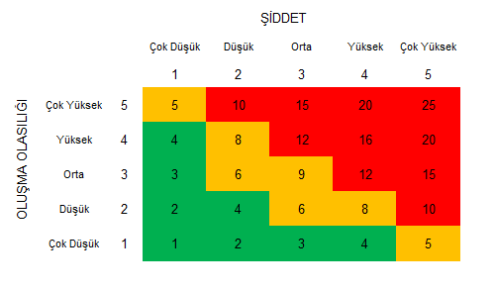
 |  | Not: Etki Puanı 4 veya 5 olanlarda ilgili Faaliyetle İlgili mutlaka kalıcı akiyon başlatılmalıdır.
RİSKİN OLUŞMA OLASILIĞI
1 | Çok düşük,hemen hemen hiç (Yeterli kontrol var oluşması beklenmiyor)
2 | Düşük,yılda bir ya da bir kaç yılda bir (olasılığın ortadan kaldırıldığı düşünülüyor)
3 | Orta,ayda bir (oluşması mümkün ama beklenmiyor)
4 | Yüksek,ayda bir veya iki kez (oluşması mümkün,kontrol edilmesi sınırlı)
5 | Çok yüksek, hergün ya da haftada bir (kontrol sistemi yok,oluşabilir)

FIRSAT
FIRSATIN ETKİSİ ( İLGİLİ TARAFLARIN OLUMLU ETKİLENME DERECESİ) |  | FIRSAT SONUÇ TABLOSU
1 | Süreçlerde sürdürülebilirliğin sağlanması | 1. DERECE 10≤RPN≤25 | İlgili fırsat için kesinlikle aktivite başlatılmalıdır.
2 | Çalışanların etkinliğinin, verimliliğinin ve motivasyonunun artması | 2. DERECE 5≤RPN≤9 | İgili fırsatın aktivitesi iyileştirme çalışması olarak ihtiyaç doğrultusunda Süreç Lideri tarafından başlatılabilir.
3 | Süreçlerdeki etkinliğin, verimliliğin artması/ maliyetin düşülmesi | 3. DERECE 1≤RPN<5 | İlgili fırsat ile ilgili aktiviteye ihtiyaç yoktur.
4 | Ciro veya Prestij artışı, marka bilinilirliğinin artması
5 | Pazarda, rakipler arasındaki üstünlük, ön sıraya geçiş

FIRSATIN OLUŞMA OLASILIĞI
1 | Çok düşük,hemen hemen hiç
2 | Düşük,yılda bir ya da bir kaç yılda bir
3 | Orta,ayda bir
4 | Yüksek,ayda iki ya da üç kez
5 | Çok yüksek, hergün ya da haftada bir

